상품제안서
애니원터치텀블러 350ml | 상품코드: S40515

 |  |  |  |  |  |  | 02-713-8555 | www.synergygift.co.kr
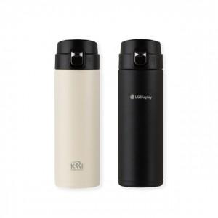 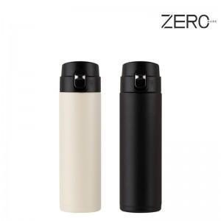

【상세/제작정보】

【인쇄/포장옵션】 | 실크, 레이저 / 종이상자

【공급단가】 | 수량 | 50~ | 100~ | 500~ | 1,000~ | 2,000~
*VAT별도 | 크림 | 6,240원 | 6,140원 | 6,000원 | 5,760원 | 5,520원
 | 블랙 | 6,240원 | 6,140원 | 6,000원 | 5,760원 | 5,520원

【상품 URL】 | https://www.synergygift.co.kr:443/src/goods_detail.php?gdno=40515

